상품제안서
스틱인덱스 메모잇(주문제작형) | 상품코드: F23509

 |  |  |  |  |  |  | 02-412-0044 | www.easy1.co.kr
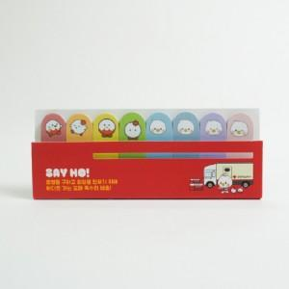

【상세/제작정보】 | 커버양면풀칼라/내지풀칼라인쇄

【인쇄/포장옵션】 | / OPP(비닐)

【공급단가】 | 수량 | 1,000~ | 2,000~ | 3,000~ | 5,000~ | 10,000~
*VAT별도 | 20매 | 1,420원 | 1,370원 | 1,330원 | 1,280원 | 1,230원
 | 30매 | 1,720원 | 1,660원 | 1,610원 | 1,550원 | 1,490원
 | 50매 | 2,320원 | 2,240원 | 2,170원 | 2,090원 | 2,010원

【상품 URL】 | http://www.easy1.co.kr/src/goods_detail.php?gdno=23509

